TC-12
TC ID | Module | UC | Title | Type | Priority | Actor | Precondition | Test Steps | Expected Result | API / Tool | Status | Actual Result | Tester | Last Date Test | Note
TC-12 | Books | UC-04 | User เพิ่มหนังสือในคลังตัวเอง | API+UI | High | User (spk1) | Login spk1 | 1. กรอกชื่อหนังสือ (+ ผู้แต่ง/หมวด) 2. บันทึก หรือ Bruno POST Book | HTTP 201; user_owner = spk1; uid_created = spk1; ขึ้นรายการ + alert; โฟกัสช่องชื่อ | POST /api/books · Bruno POST Book | Pass | ตามคาด | RAM | 2026-07-28

เพิ่มหนังสือด้วย spk1
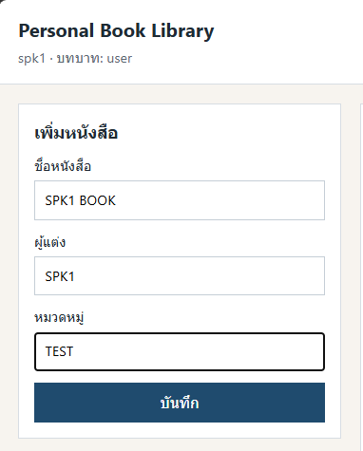

API

